DBC2 150W 1510
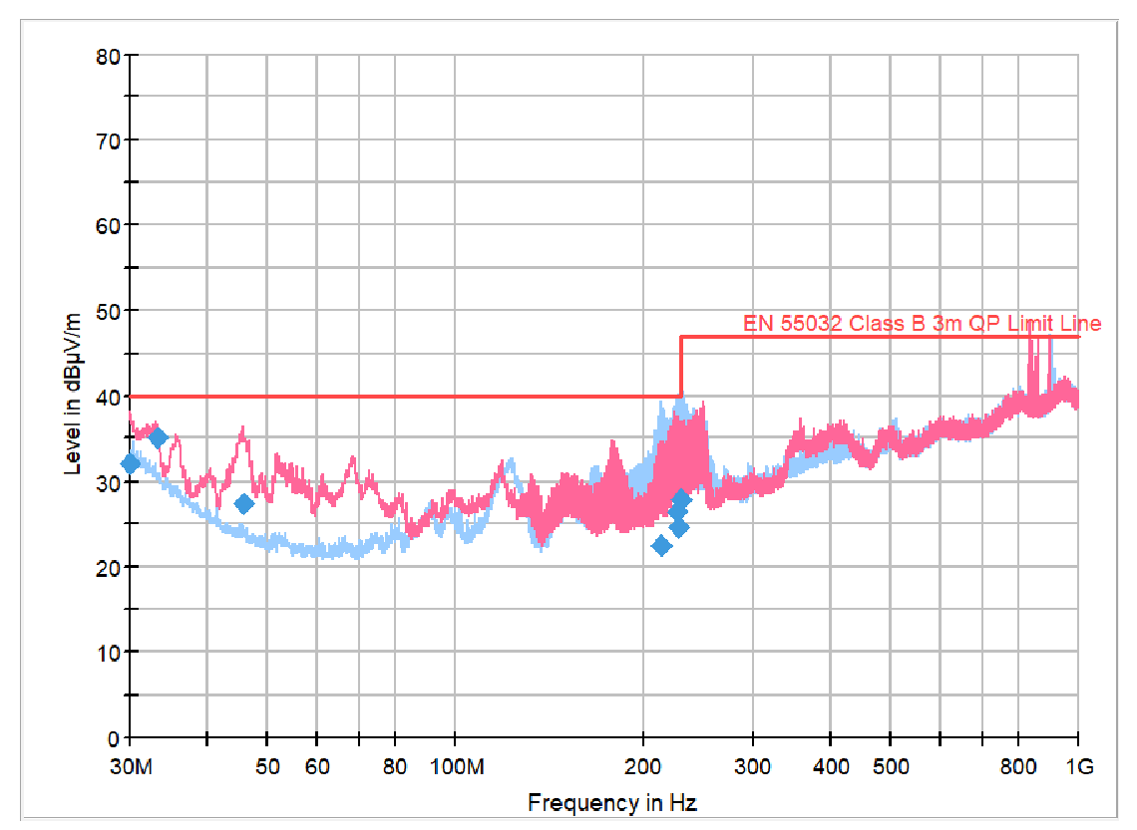
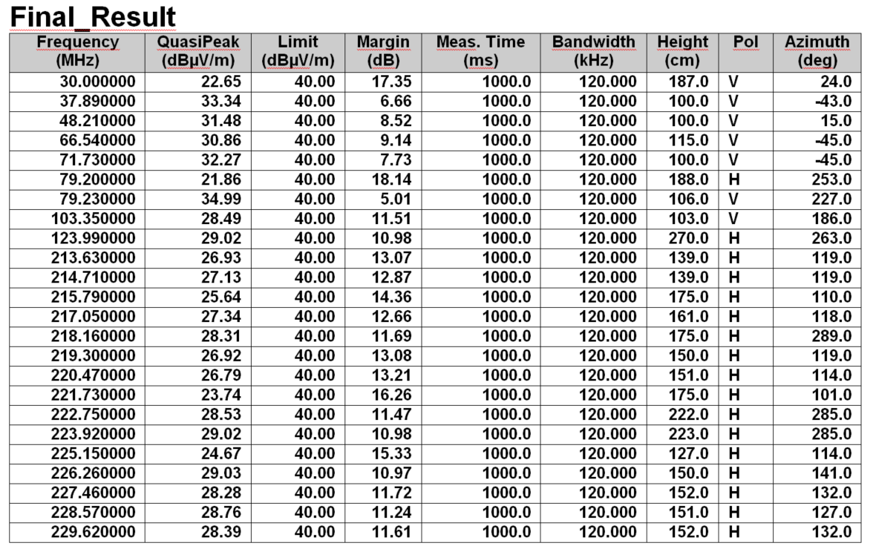
Vestel DBC2 1510 ( 17.01.2023 te yapılan TEST17_2A_FULL ) | Iztechlabs DBC2 1510 (17.02.2023 t'te yapılan çalışma DBC2-Ref-_full )

DBC2 75W
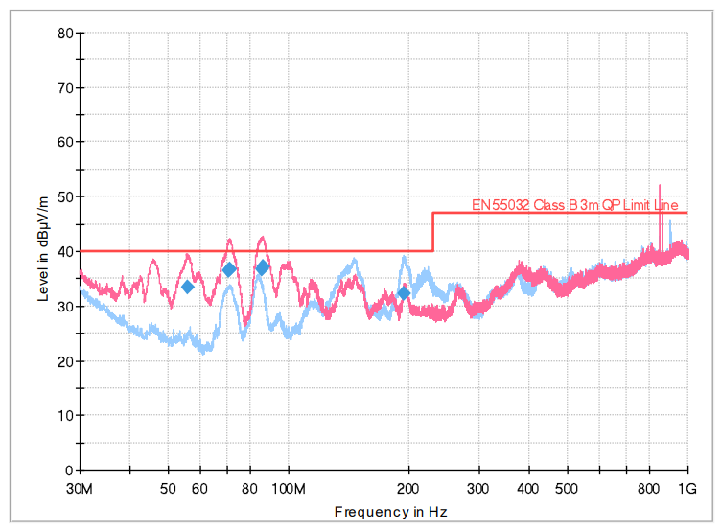
Vestel DBC2 75W 1505 ( 17.01.2023 te yapılan TEST17_2A_FULL ) | Iztechlabs DBC2 75W 1505 (17.02.2023 t'te yapılan çalışma DBC290W_full)

